Solicitud gráfica
 | Área: | Matemáticas |  |  | Fecha:
 | Grado: | 8 |  |  | 2016-02-18
 | Título del tema: | Los métodos de razonamiento |  |  | ¿Cuaderno de estudio o recurso? | Recurso
 | Editor: | Josué Malagón |  |  | Motor del recurso | M5A

 | Código guión o recurso: | MA_08_08_CO_REC190 | ← Para determinar este código, visite la hoja de Ayuda
 |  |  |  |  | ESPECIFICACIÓN DE ARCHIVOS A ENTREGAR
Núm. | Archivo Shutterstock o ruta en web | Imagen para: | Tipo | Ubicación de la imagen en el recurso M5A | Nombre imagen SMALL | Tamaño imagen SMALL | Nombre imagen ZOOM | Tamaño imagen ZOOM | Descripción | Observaciones
IMG01 | ver observaciones | Recurso M5A | Ilustración | Contenido | MA_08_08_CO_REC190_IMG01n.png | 286 x 286 px | MA_08_08_CO_REC190_IMG01a.png | 500 x 500 px | Pregunta uno, tres rectas paralelas y una transversal, las letras deben estar en cursiva, tener cuidado con las letras del alafabeto griego | 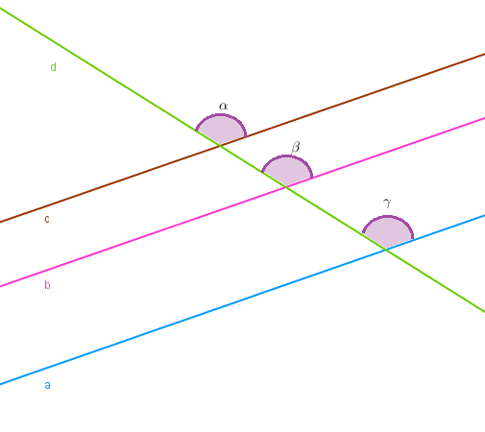
IMG02 | ver observaciones | Recurso M5A | Ilustración | Contenido | MA_08_08_CO_REC190_IMG02n.png | 286 x 286 px | MA_08_08_CO_REC190_IMG02a.png | 500 x 500 px | Preguntas dos y tres, ángulos nombrados con números., se debe sombrear la medida de los ángulos (no son círculos, son los ángulos), las letras deben estar en cursiva. | 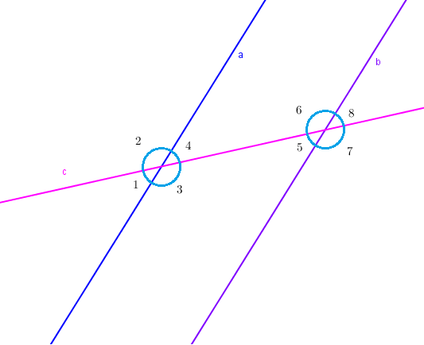
IMG03 | ver observaciones | Recurso M5A | Ilustración | Contenido | MA_08_08_CO_REC190_IMG03n.png | 286 x 286 px | MA_08_08_CO_REC190_IMG03a.png | 500 x 500 px | Pregunta cuatro, hallar x, lasletras deben estar en cursiva | 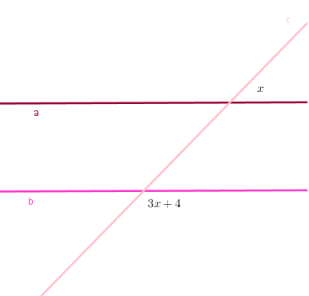
IMG04 | ver observaciones | Recurso M5A | Ilustración | Contenido | MA_08_08_CO_REC190_IMG04n.png | 286 x 286 px | MA_08_08_CO_REC190_IMG04a.png | 500 x 500 px | Pregunta cinco y seis, angulos nombrados con letras griegas, por favor agregar sombreado a los ángulos, las letras deben estar en cursiva. | 